상품제안서
국산 코리아 5링니들3색터치펜(독일잉크/초초저점도) | 상품코드: F03596

 |  |  |  |  |  |  | 02-412-0044 | www.easy1.co.kr
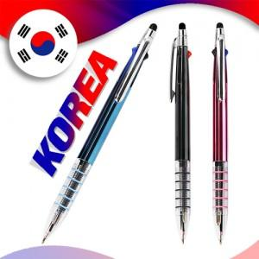

【상세/제작정보】 | <p><b><span style="font-size: 12pt;">** 실크1도 인쇄비- </span><span style="font-size: 12pt;">200개~300개미만 기본 20,000원별도</span></b></p><p><span style="font-size: 12pt;"><b>** 배송비- 한박스 1000개 / 4000원 별도</b></span></p>

【인쇄/포장옵션】 | 실크 / OPP(비닐)

【공급단가】 | 수량 | 1,000~ | 2,000~ | 3,000~ | 5,000~ | 10,000~
*VAT별도 | 단가 | 680원 | 650원 | 630원 | 600원 | 590원

【상품 URL】 | https://easy1.co.kr:443/src/goods_detail.php?gdno=3596

